Sheet1
1.需求分析 | 根据流程图设计用例
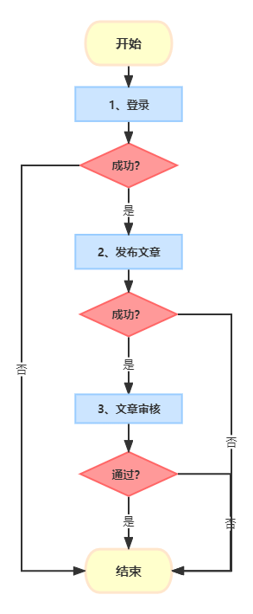

2.流程图用例分析
条件 | 有效 | 无效
文章发布 | 文章发送成功 | 文章发布失败（登录失败）
 |  | 文章发布失败（发布失败）
 |  | 文章发布失败（审核失败）
3.测试用例
用例编号 | 用例标题 | 所属模块 | 优先级 | 前置条件 | 测试步骤 | 测试数据 | 预期结果
TC001 | 成功登录并发布文章通过审核 | 文章发布 | p0 | 用户已注册 | 1. 登录系统 | 有效的用户名和密码 | 登录成功，文章发布成功，文章审核通过，流程结束
 |  |  |  |  | 2. 发布文章 | 有效的文章内容
 |  |  |  |  | 3. 等待文章审核
TC002 | 登录失败 | 用户登录 | p0 | 用户未注册或密码错误 | 1. 尝试使用无效的用户名或密码登录 | 无效的用户名或密码 | 登录失败，流程结束
TC003 | 文章发布失败 | 文章发布 | p1 | 用户已登录，但发布过程中出现错误 | 1. 登录系统 | 有效的用户名和密码 | 文章发布失败，流程结束
 |  |  |  |  | 2. 尝试发布文章，但过程中出现错误（如网络问题） | 无效的文章内容或网络中断
TC004 | 文章审核未通过 | 文章审核 | p1 | 用户已登录并成功发布文章 | 1. 登录系统 | 有效的用户名和密码 | 文章发布成功，但审核未通过，流程结束
 |  |  |  |  | 2. 发布文章 | 有效的文章内容（但不符合审核标准）
 |  |  |  |  | 3. 等待文章审核，但审核未通过

